L3701放款內容變更
 | SKL 版本 V1.83 |  | 萬事宜 | SKL 版本 | 萬事宜 | SKL 版本 | 萬事宜
編號 | 章節及說明 | 問 題 描 述 | 處 理 說 明 | 結果確認 | 處 理 說 明 | 結果確認 | 處 理 說 明
1 | •功能說明 基本流程 | 8.延長年期、寬限期變更時要收取契變手續費、因此要連結[貸後契變手續費維護]。 <<需補上功能代號L2670貸後契變手續費維護 | 已修改
2 | 特別需求 | 3.配合變更項目，增加連結相關的試算功能。 <<指哪些試算功能? | 變更指定應繳日時顯示,[L3923應繳日試算]
3 | Table List | 少FacProd 商品參數主檔 | 已新增
4 |  | LoanBorTx 放款交易內容黨 <<錯字，應改為檔 | 已修正
5 | A.UI畫面-登錄 輸入畫面 登錄 | 進該功能點選[展開]系統跳出提示訊息，若[展開]是有條件才能點選的話也須寫在URS文件中。 | 輸入完全部資料後才可展開
6 | •輸入畫面按鈕說明-登錄 | 若可以登錄的資料會判斷該筆資料的狀態(例如:結案戶等等)，造成該筆只能變更"計件代碼"欄位，等等的邏輯，都須寫在URS文件之中，且若是不能更改的欄位皆不需要顯示於畫面中，目前點選變更後的利率區分，則會直接跳到其他-計件代碼的欄位。 | 待討論
7 |  | 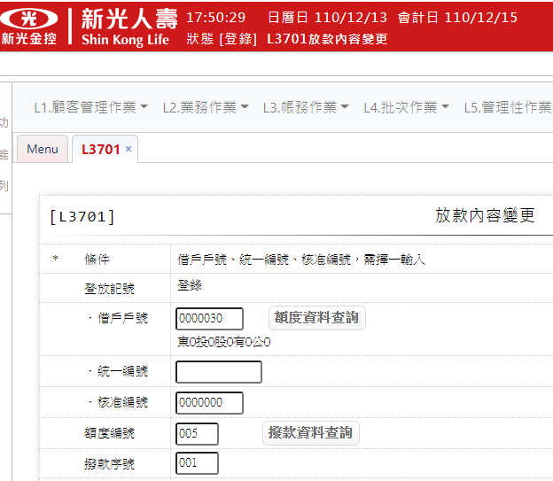 有輸入撥款序號但在[登錄]時跳出錯誤 | 已修改程式檢核(2021/12/28)
8 |  | <檢查說明> 1.檢核變更[計件代碼]時需輸入[撥款序號],若無輸入[撥款序號]則顯示錯誤訊息:”E0019,輸入資料錯誤(變更計件代碼需輸入撥款序號)” <<文件寫的錯誤內容應要與功能畫面相同”變更計件代碼相關欄位需輸入撥款序號” | 已修正
9 | •輸入畫面資料說明-登錄 序號2 借戶戶號 | 處理邏輯及注意事項，須加上以下處理 當第一筆輸入有資料(戶號、額度編號、撥款序號)的內容，第二筆輸入無資料的內容除了跳E001錯誤訊息以外也須同步清空該戶號、戶名、額度編號、撥款序號的欄位。 | 待討論
10 | •輸入畫面資料說明-登錄 序號2 額度資料查詢 | 處理邏輯及注意事項，須加上以下處理 帶回戶號時需要同步更新戶名 | 同步更新戶名
11 | •輸入畫面資料說明-登錄 序號3 統一編號 | 處理邏輯及注意事項，須加上以下處理 帶回統一編號外，需同步更新戶名 | 同步更新戶名
12 | •輸入畫面資料說明-登錄 序號3 | 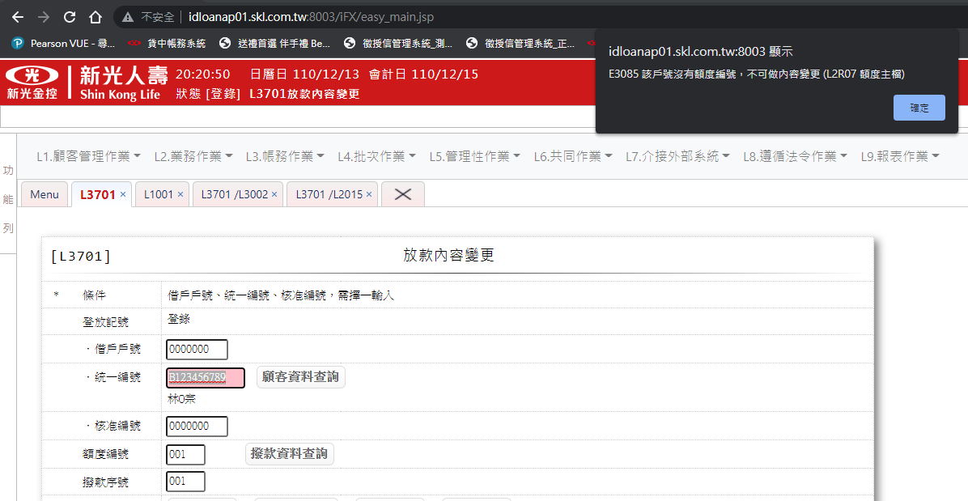 輸入[統一編號]時,檢核是否存在[客戶主檔],若不存在則顯示錯誤訊息:”E0001,查詢資料不存在(客戶資料主檔)” <<錯誤檢核有誤。目前若第一次填寫正確的統一編號，下一次填寫錯誤的統編，錯誤訊息有誤，目前的錯誤訊息顯示E3085該戶號沒有額度編號，不可做內容變更(L2R07額度主檔) | 已修正
13 | •輸入畫面資料說明-登錄 序號4 核准編號查詢 | 處理邏輯及注意事項，須加上以下處理 帶回核准編號外，需同步更新戶名 | 同步更新戶名
14 | •輸入畫面資料說明-登錄 序號4 檢核訊息 | 輸入[核准編號]時,檢核是否存在[額度主檔],若不存在則顯示錯誤訊息:”E0001,查詢資料不存在(額度主檔 核准編號)” <<與目前錯誤訊息不同(紅字標示處) E0001 查詢資料不存在 (L2R05 額度主檔 核准編號 = 550) | 已修改
15 | •輸入畫面資料說明-登錄 序號5 撥款資料查詢 | 若是輸入”核准編號”當查詢條件時，該按鈕就不會出現，須說明該按鈕出現的時機。 | 新增說明:核准編號有值時,不顯示按鈕
16 | •輸入畫面資料說明-登錄 序號5 檢核訊息 | 1.檢核是否存在[額度主檔],若不存在則顯示錯誤訊息:”E0001,查詢資料不存在(額度主檔 借戶戶號 額度編號)” <<與目前錯誤訊息不同(紅字標示處) E0001 查詢資料不存在 (L3R02 放款主檔 戶號 = 240317 額度編號 = 30 撥款序號 = 800) | 已修改
17 | •輸入畫面資料說明-登錄 序號17 變更後-繳息週期 | 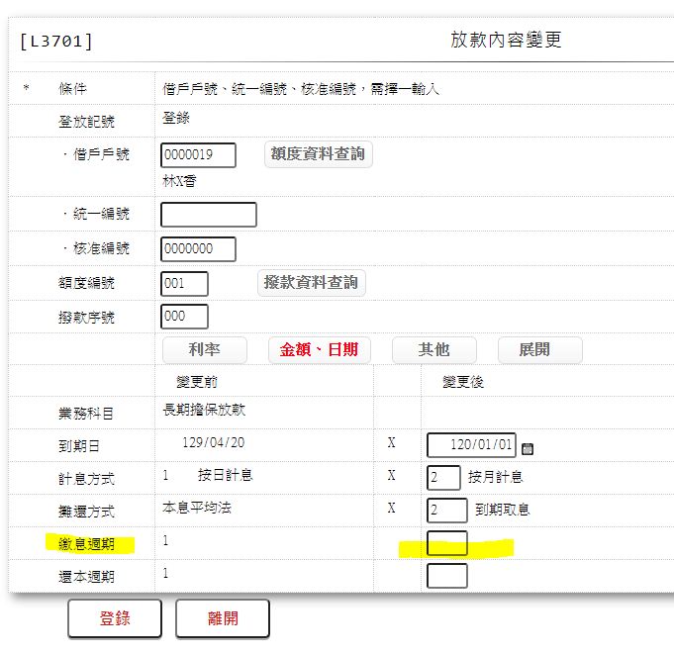 2.[撥款序號]不為0時不可輸入 若不可輸該欄位，頁面也不應顯示欄位空格，應移除。 | 待討論
18 | •輸入畫面資料說明-登錄 序號19、19-1 首次應繳日 | 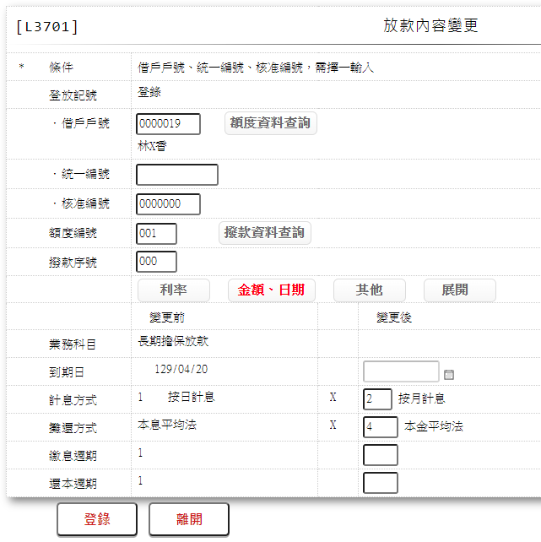 需列出怎樣的條件會顯示該欄位?目前沒有欄位 | 說明內:未繳期款才可變更,否則隱藏不可輸入
19 | •輸入畫面資料說明-登錄 序號20、20-1 指定應繳日 |  | 說明內:未繳期款才可變更,否則隱藏不可輸入
20 | •輸入畫面資料說明-登錄 序號21、21-1 寬限到期 |  | 說明內:未繳期款才可變更,否則隱藏不可輸入
21 | •輸入畫面資料說明-登錄 序號22、21-1 帳管費 |  | 說明內:未繳期款才可變更,否則隱藏不可輸入
22 | •輸入畫面資料說明-登錄 序號24 催收備註 | 與畫面(登錄,放行,訂正,修正)截圖的欄位名稱不一致，欄位名稱需相同。需統一修改 | 更新畫面
23 | •輸入畫面資料說明-登錄 序號25 催收備註日期 |  | 更新畫面

L3210暫收款登錄
 | SKL 版本 V1.83 |  | 萬事宜 | SKL 版本 | 萬事宜 | SKL 版本 | 萬事宜
 | 章節及說明 | 問 題 描 述 | 處 理 說 明 | 結果確認 | 處 理 說 明 | 結果確認 | 處 理 說 明
1 | table List | 少CdCode 共用代碼檔 | 已新增
2 | •輸入畫面資料說明-登錄 | 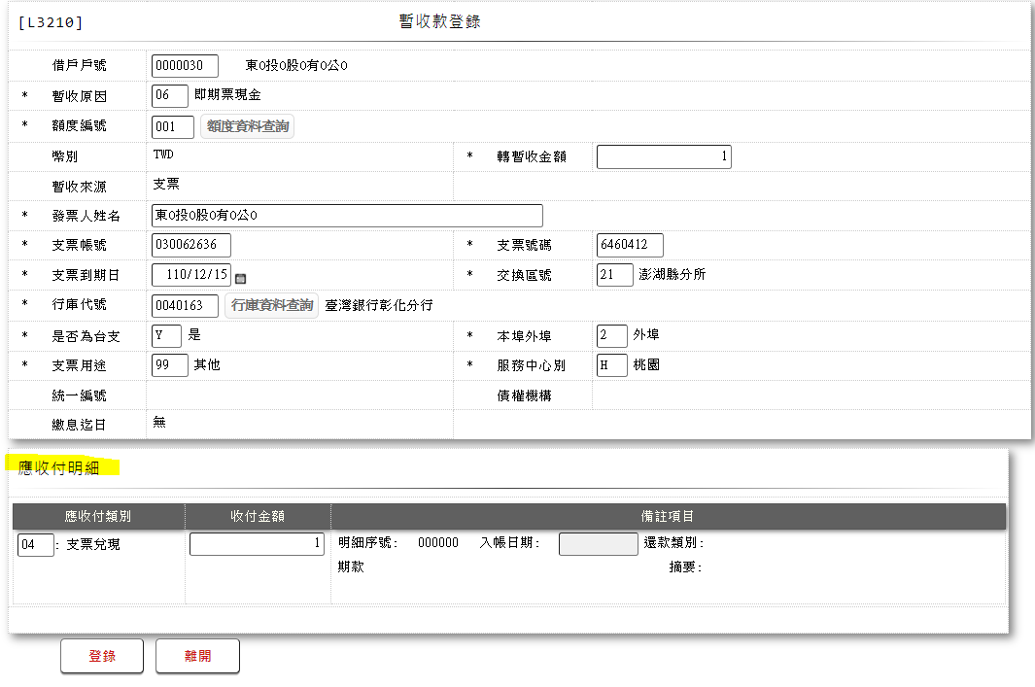 缺少”應收付明細”整塊功能內容 | 新增收付欄說明
3 | •輸入畫面資料說明-登錄 | 借戶戶號,統一編號或核准編號擇一輸入 <<則一輸入的方式應與L3701相同，不要按上下鍵造成欄位消失的方法 | 已修改
4 | •輸入畫面資料說明-登錄 序號2 顧客資料查詢 按鈕 | 處理邏輯及注意事項，須加上以下處理 帶回統一編號外，需同步更新戶名 | 同步更新戶名
5 | •輸入畫面資料說明-登錄 序號3 核准編號查詢 | 處理邏輯及注意事項，須加上以下處理 帶回核准編號外，需同步更新戶名 | 同步更新戶名
6 | •輸入畫面資料說明-登錄 序號10 發票人姓名 | 需新增預設會代入戶名的說明 | 新增說明
7 | •輸入畫面資料說明-登錄 序號11 支票帳號 | 預設不應為000000000，應為空。 如需預設為000000000，則須補入文件預設值欄位。 | 文件預設000000
8 | •輸入畫面資料說明-登錄 序號15 支票金額 | 處理邏輯及注意事項事項 需補上3.若[暫收原因]不為08時的處理方法，目前為06，該欄位沒有顯示 | 1.[暫收原因]為[08.兌現票入帳]時由【已入帳未還款查詢】按鈕帶回值 2.[暫收原因]不為[08.兌現票入帳]時隱藏欄位不必輸入
9 | •輸入畫面資料說明-登錄 序號16 行庫代號錯誤訊息 | 輸入完[行庫代號]需檢核是否存在[行庫資料檔],若不存在,則顯示錯誤訊息:”E0001,查無資料 ( 行庫代號檔 行庫代號)” <<與目前錯誤訊息不同(紅字標示處) E0001 查詢資料不存在 (L2R09 行庫代號檔 行庫代號=123456) | 已修改
10 | •輸入畫面資料說明-登錄 序號16 行庫資料查詢 | 處理邏輯及注意事項，須加上以下處理 帶回行庫代號外，需同步更新行庫名稱 | 同步更新行庫名稱
11 | •輸入畫面資料說明-登錄 序號23 繳息迄日 | 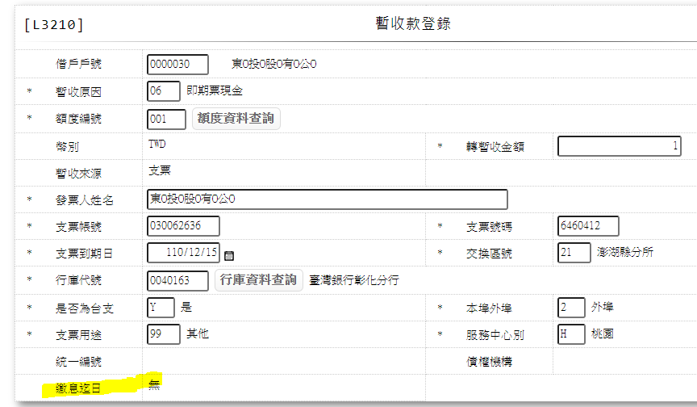 處理邏輯及注意事項 請說明什麼時候會顯示”無”? | 2.無最近繳息日時顯示"無"

L3220暫收款退還
 | SKL 版本 V1.83 |  | 萬事宜 | SKL 版本 | 萬事宜 | SKL 版本 | 萬事宜
 | 章節及說明 | 問 題 描 述 | 處 理 說 明 | 結果確認 | 處 理 說 明 | 結果確認 | 處 理 說 明
1 | •輸入畫面按鈕說明-登錄 登入按鈕 | 缺少 E0001 查詢資料不存在 (銷帳檔無此資料)的檢核說明 | 待確認L4R14 收付欄RIM
2 | •輸入畫面按鈕說明-登錄 4.[支票金額] | 4.[支票金額]有值時,檢核該[票據狀況碼]為[未處理],若不為[未處理],顯示錯誤訊息:”E3058,該票據狀況碼非為未處理(支票檔 支票帳號 支票號碼)” <<與目前錯誤訊息不同(紅字標示處) E3058 該票據狀況碼非為未處理 (支票檔 支票帳號 = 76031 支票號碼 = 93441 票據狀況碼 = 已兌現入帳) | 新增輸入完[支票帳號].[支票號碼]後檢查說明: 1.[作業項目]為[1.抽票],[2.退票],[3.服務中心代收抽退票],輸入完[支票帳號]、[支票號碼]檢查是否存在支票檔,若不存在則顯示錯誤訊息:"E0001,查詢資料不存在(支票檔 支票帳號 支票號碼)" 2.若此[支票帳號]、[支票號碼]存在支票檔檢查票據狀況碼是否為"未處理"或"即期票",若非"未處理"或"即期票"則顯示錯誤訊息:"E3058,該票據狀況碼非未處理與即期票(支票檔 支票帳號 支票號碼 票據狀況碼)"
3 |  | 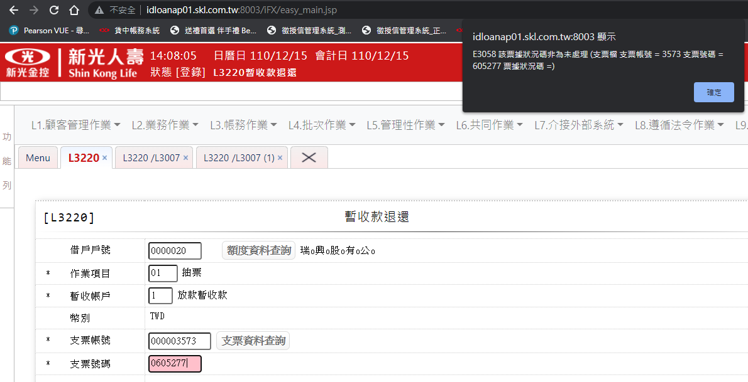 程式有誤，票據狀況碼為空值。 | 增加票據狀況為5的判讀
4 |  | 該錯誤訊息應同步寫在填寫”支票帳號”與”支票號碼”的輸入畫面資料說明中。 | 已新增
5 | •輸入畫面資料說明-登錄 | 借戶戶號,統一編號或核准編號擇一輸入 <<則一輸入的方式應與L3701相同，不要按上下鍵造成欄位消失的方法 | 已修正
6 | •輸入畫面資料說明-登錄 序號11 額度編號 | 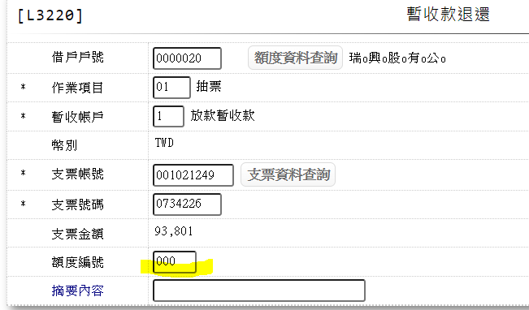 處理邏輯及注意事項 如不可輸入則頁面欄位不須顯示空格。 | 已修正

L3911繳息情形查詢
SKL 版本 V1.91 |  | 萬事宜 | SKL 版本V1. | 萬事宜 | SKL 版本V1. | 萬事宜
章節及說明 | 問 題 描 述 | 處 理 說 明 | 結果確認 | 處 理 說 明 | 結果確認 | 處 理 說 明
•輸入畫面資料說明 序號1 額度資料查詢按紐 | 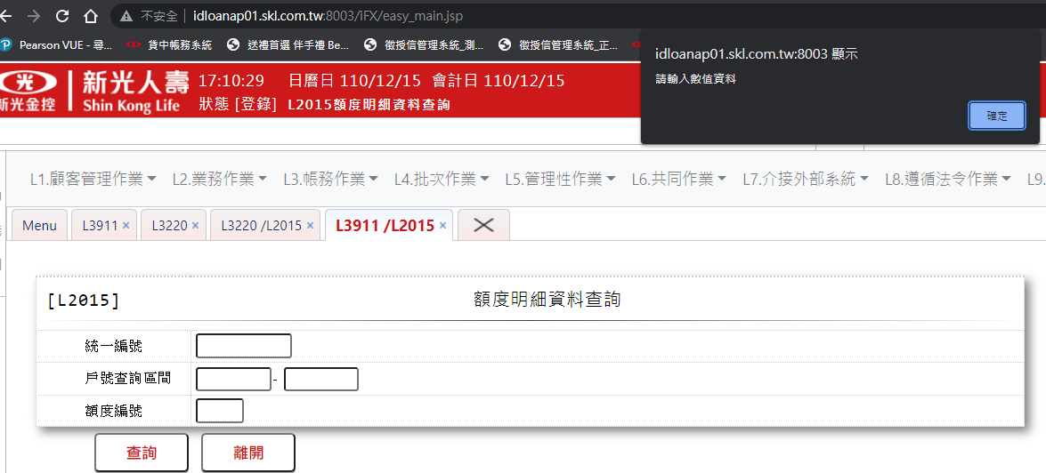 處理邏輯及注意事項 點選該按紐，須跟其他功能處理一樣，跳頁進入L2015就應該預設戶號區間，目前會跳出”請輸入輸值資料”該頁面就無法使用了。 | 已修正
•輸出多筆畫面資料說明 | 缺少”暫收金額欄位” | 已新增
•輸出多筆畫面資料說明 序號7 交易金額 資料來源 | 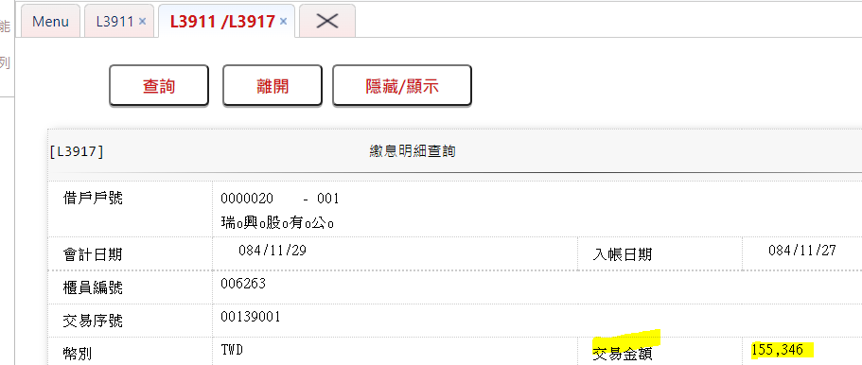 交易金額查詢出來的結果跟點選[內容查詢]看到的金額不同 頁面104887440，明細155346 | 程式交易金額加總錯誤,已修正

L3917繳息明細查詢
SKL 版本 V1.91 |  | 萬事宜 | SKL 版本V1 | 萬事宜 | SKL 版本V1. | 萬事宜
章節及說明 | 問 題 描 述 | 處 理 說 明 | 結果確認 | 處 理 說 明 | 結果確認 | 處 理 說 明
•功能說明 基本流程 3.依據輸入查詢條件,輸出查詢資料 | 缺少入帳日期、計息起日 | 畫面更新不需輸入入帳日期與計息起日
•UI畫面 輸入畫面 | 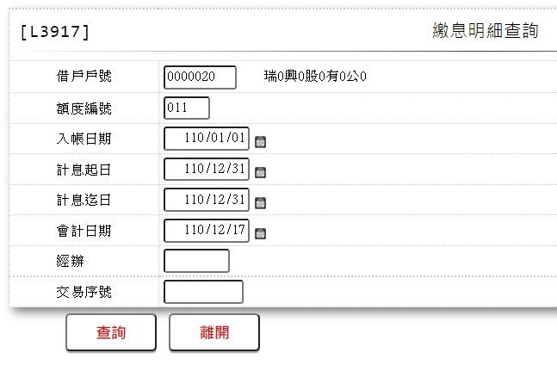 與目前功能顯示不同 | 已更新URS畫面
•輸入畫面資料說明 | 缺少入帳日期、計息起日、經辦姓名 | 已新增
•輸出畫面資料說明 | 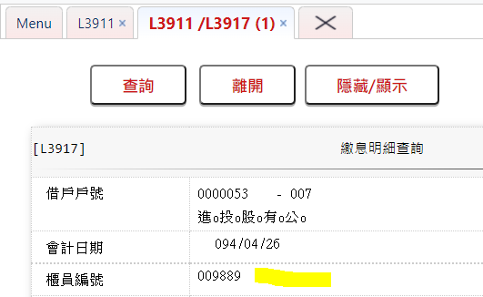 缺少櫃員姓名 | 已新增
•輸出畫面資料說明 序號7 交易金額 | 資料來源 回收金額+暫收款金額 <<也須標示出table來源 | 已更新
•輸出畫面資料說明 序號8 回收金額 | 本金+利息+延滯息+違約金+清償違約金+帳管費+契變手續費+火險費+法務費 <<也須標示出table來源 | 已更新

L3921回收試算
 | SKL 版本 V1.83 |  | 萬事宜 | SKL 版本V1 | 萬事宜 | SKL 版本V1. | 萬事宜
 | 章節及說明 | 問 題 描 述 | 處 理 說 明 | 結果確認 | 處 理 說 明 | 結果確認 | 處 理 說 明
1 | •功能說明 特別需求 | 2.使用共用元件LoanCom 3.使用共用元件LoanSetRepayIntCom 4.使用共用元件LoanCalcRepayIntCom 5.使用共用元件LoanCloseBreachCom <<以上於共用模組規格書V1.1沒有找到 | 共用模組規格書1.8
2 | •輸入畫面資料說明 序號1 額度資料查詢按紐 | 連結至【L2015核准號碼明細資料查詢】供查詢,帶回[戶號] <<跳頁進入L2015時，應該自動代出戶號區間1~9999999的資料，該方法應該整個系統都要一致。 | 已修正
3 | •輸入畫面資料說明 序號6 繳息迄日 | 資料從哪裡來? | 輸入戶號或統編時顯示此戶號(統編)底下最近繳息日 若無最近繳息日則顯示"無" 輸入核准號碼或輸入到額度編號時顯示此額度最近繳息日 若無最近繳息日則顯示"無" 輸入到撥款序號時顯示上次繳息日 若無上次繳息日則顯示撥款日期
4 | •輸入畫面資料說明 序號8 部分償還本金 | 該欄位目前於功能頁面中為必填，請確認是否為必填欄位 | 放款餘額為0時不可做回收試算
5 |  | 目前出現錯誤提示訊息”必須輸入下列範圍-1~0數值”請說明出現該提示訊息的條件? | 部分償還本金檢查條件為0~(放款餘額-1) 因放款餘額為0 導致畫面顯示必須輸入下列範圍-1~0
6 |  | 處理邏輯及注意事項 結案試算功能代號? | L3420
7 | •輸出畫面資料說明 | 欄位若是使用共用模組而產生的結果也需列出共用模組於”特別需求”中撰寫。目前有寫資料來源卻無列在table List或是共用模組中。 例如CalcRepayIntVo、loanCalcRepayIntCom、 loanCloseBreachCom、ListCloseBreach | CalcRepayIntVo、ListCloseBreach已修改
8 | •輸出畫面資料說明 序號15-1 累短收-利息 | 資料來源 baTxCom.ShortfallInterest() <<請說明括弧意義? | 已刪除
9 | •輸出畫面資料說明 序號21 資料小計 | 功能頁面，金額計算有誤，與URS公式無法對照 | 本金+利息+延遲息+違約金+暫付所得稅+累短收-累溢收
10 | •輸出畫面資料說明 序號22 資料總計 | 功能頁面，金額計算有誤，與URS公式無法對照 | 小計+契變手續費+帳管費用+火險費用+催收火險費+法務費用+催收法務費+清償違約金
11 | •輸出多筆畫面資料說明 | 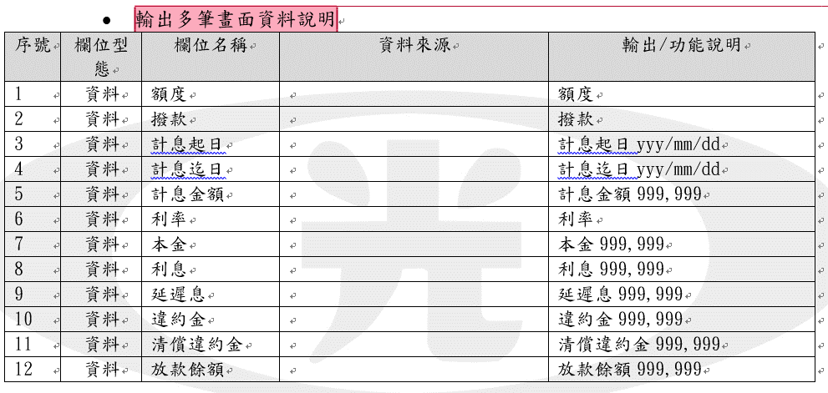 資料來源全部為空，須補齊內容 | 補上資料來源

L3200回收登錄
 | SKL 版本 V1.83 |  | 萬事宜 | SKL 版本V1 | 萬事宜 | SKL 版本V1.42 | 萬事宜
 | 章節及說明 | 問 題 描 述 | 處 理 說 明 | 結果確認 | 處 理 說 明 | 結果確認 | 處 理 說 明
1 | •功能說明 特別需求 | 2.使用共用元件loanCom 3.使用共用元件loanDueAmtCom 4.使用共用元件loanSetRepayIntCom 5.使用共用元件loanCalcRepayIntCom 9.使用共用元件pfDetailCom <<以上於共用模組規格書V1.1沒有找到 | V1.8
2 | table List | 缺少 CustMain、CdCode | 已新增
3 |  | 除了 FacMain 額度主檔 以外的table會用到哪邊?目前文件裡沒有看到 | 登錄-<<成功處理說明>>
4 | 輸入畫面資料說明-登錄 | 若有欄位會依據不同的條件而不顯示，也須寫在處理邏輯及注意事項。例如:回收期數，其他欄位不多加贅述，請自行修改 | 已修正
5 |  | 登錄寫入後的內容會寫至哪些table與欄位?
6 | 輸入畫面資料說明-登錄 3.[核准號碼查詢] | 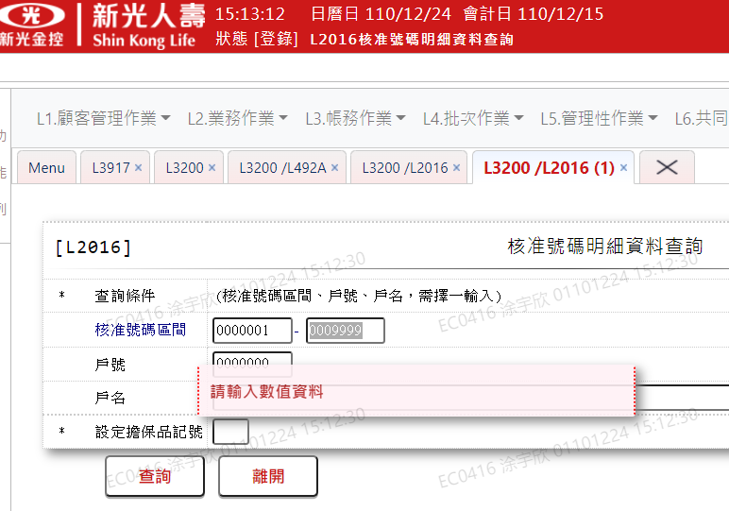 已填選核准序號區間 但還是有錯誤訊息產生 | 共同問題,
7 | 輸入畫面資料說明-登錄 9.回收期數 | 處理邏輯及注意事項 3.(1)>= 0 and <= 未還款期數 <<請用中文說明 | 已修改
8 | 輸入畫面資料說明-登錄 12.清償違約金 | 處理邏輯及注意事項 (2). 2.集體回收，不可輸入清償違約金 <<數字標記有誤? | 已修正
9 | 輸入畫面資料說明-登錄 25.清償違約金 | 應表示於累短收下，並且目前缺少利息與本金 | 已修正
10 | •輸入畫面資料說明-訂正 | 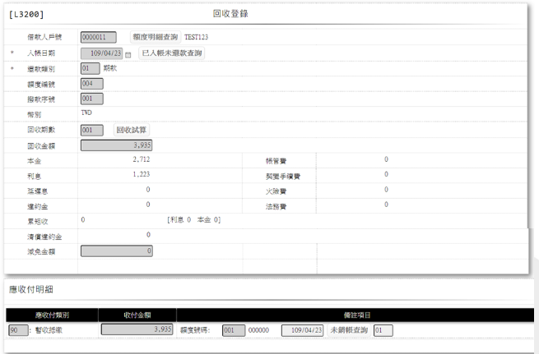 不同條件顯示的內容不同 應在處理邏輯及注意事項中說明 例如部分償還金額欄位這邊就沒有 | 新增收付欄說明欄位

